关系图
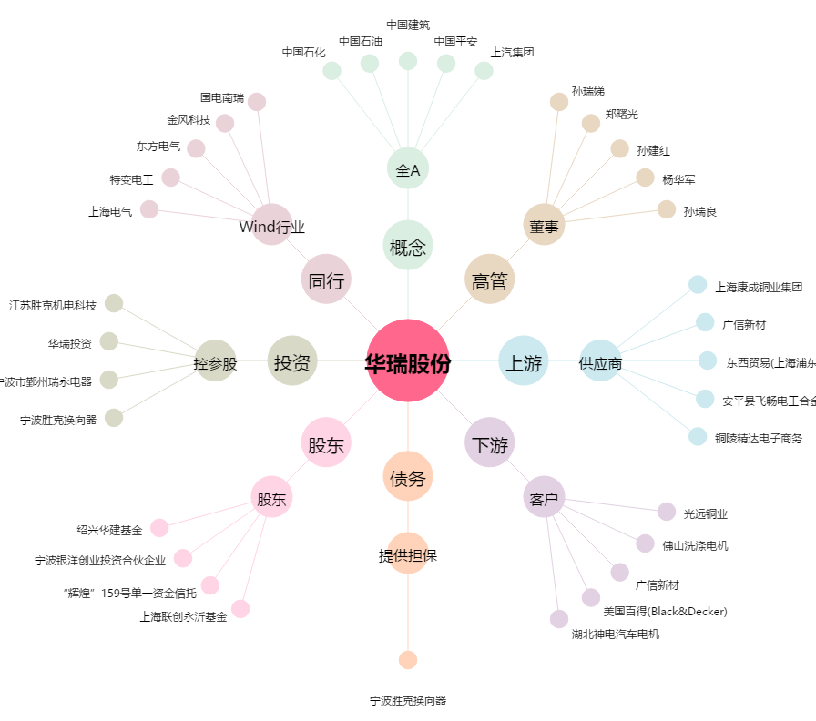
华瑞股份[300626.SZ] - 关系概览图

